Order Details
P.O. | 8229 - C
Date | 1/16/2026 |  |  |  | Billing Address: | 700 SW 16th St., Ft. Lauderdale, FL 33315 USA
Customer | Lee Ann LaBorde |  |  |  | Phone: | 786-340-0811
Shipping Address | 12001 Jim Bridger Drive |  |  |  | Vendor: | Di Calabria Industries
 | Austin TX 78737
 | USA

Phone | 512-689-0916

Unit Price | Lining Price | Total Price | Product Title | Fabric SKU | Fabric Name | Width | Length | Lining | Mount | Control | Position | Channel | Remote | Window Name
$0.00 | $0.00 | $0.00 | Cascade Roman Shade | APFB-OAT-LIB-BL-023-M | Belgian Linen: Oatmeal | 21.5 | 57.5 | BWS-Privacy-White | Inside | Cordless | N/A |  |  | Mudroom B

 |  |  | Claim: | El cordon lateral se está deshilachando y se engancha en varios anillos durante el funcionamiento, lo que provoca este efecto.
 |  |  | Resolucion: | Hacer un remake con estos distancias de pleats.

 |  |  | Starting from the top: | 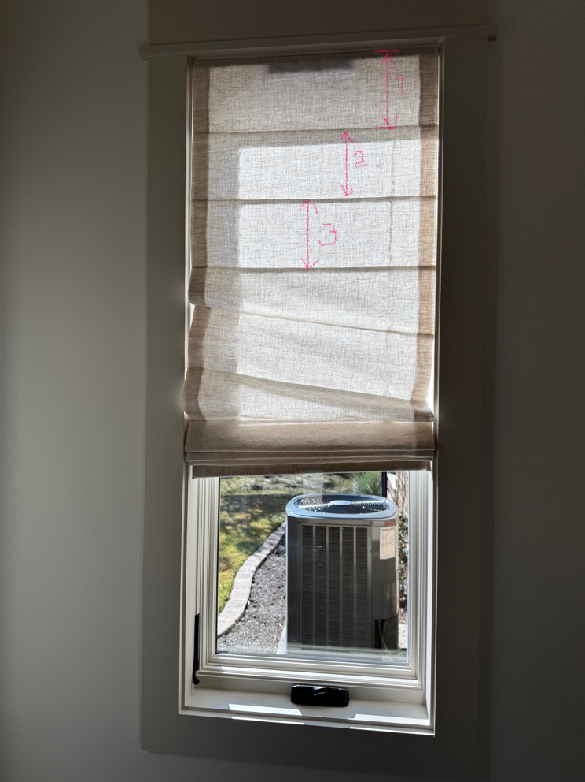
 |  |  | 7”
 |  |  | 6”
 |  |  | 6”
 |  |  | 6”
 |  |  | 6”
 |  |  | 6”
 |  |  | 6”
 |  |  | 6”
 |  |  | 6”
 |  |  | 3.5”

